关系图
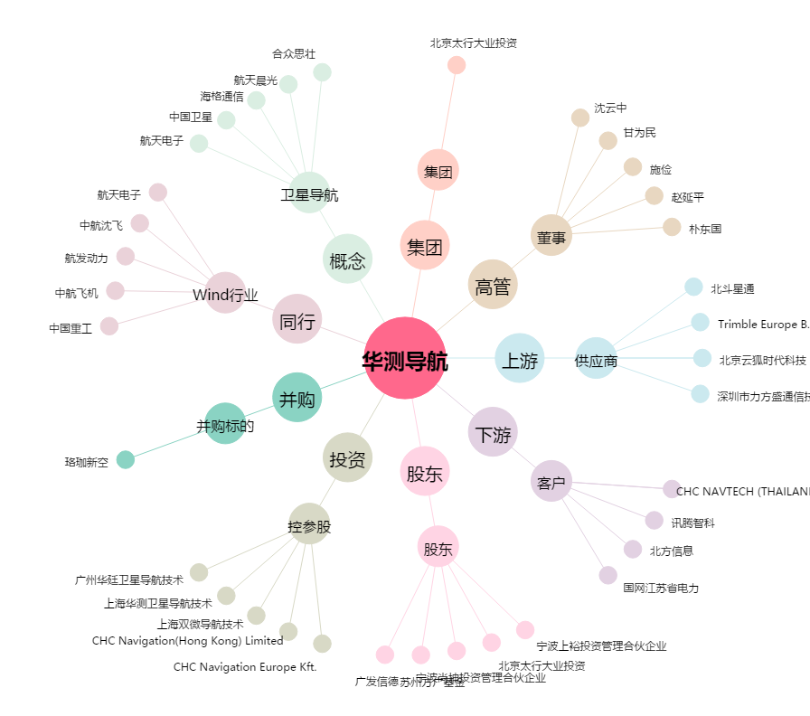
华测导航[300627.SZ] - 关系概览图

